Feladat
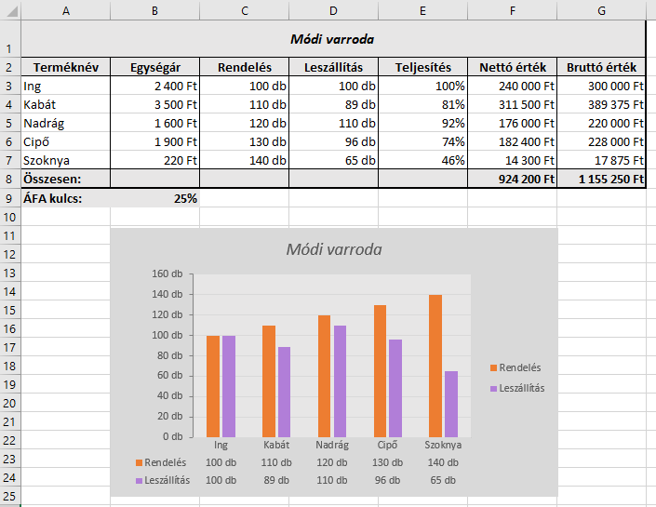
Feladat
 | A Nyers munkalap egy varroda termékeinek megrendeléseit és leszállított mennyiségeit tartalmazza.
1. | Számítsuk ki a teljesítéseket az E oszlopban (a teljesítés azt adja meg, hogy a leszállított mennyiség hány százaléka a megrendelt mennyiségnek)!
2. | Az F oszlopban számoljuk ki a nettó árakat (az egységárak és a leszállított mennyiség szorzataként számíthatók)!
3. | A G oszlopban számoljuk ki a bruttó árakat: a nettó árak áfával megnövelt értékei (az áfakulcsot a B9-es cellából vegyük)!
4. | Végezzünk összesítést a 8. sorban a nettó, ill. a bruttó árakból!
5. | Formázzuk meg a táblázatot a minta alapján!
6. | Ábrázoljuk oszlopdiagramon a rendeléseket, ill. a leszállított mennyiségeket!!

Példa

Kész
Módi varroda
Terméknév | Egységár | Rendelés | Leszállítás | Teljesítés | Nettó érték | Bruttó érték
Ing | 2,400 Ft | 100 db | 100 db | 100% | 240,000 Ft | 300,000 Ft
Kabát | 3,500 Ft | 110 db | 89 db | 81% | 311,500 Ft | 389,375 Ft
Nadrág | 1,600 Ft | 120 db | 110 db | 92% | 176,000 Ft | 220,000 Ft
Cipő | 1,900 Ft | 130 db | 96 db | 74% | 182,400 Ft | 228,000 Ft
Szoknya | 220 Ft | 140 db | 65 db | 46% | 14,300 Ft | 17,875 Ft
Összesen: |  |  |  |  | 924,200 Ft | 1,155,250 Ft
ÁFA kulcs: | 25%

Módi varroda

